Лист1
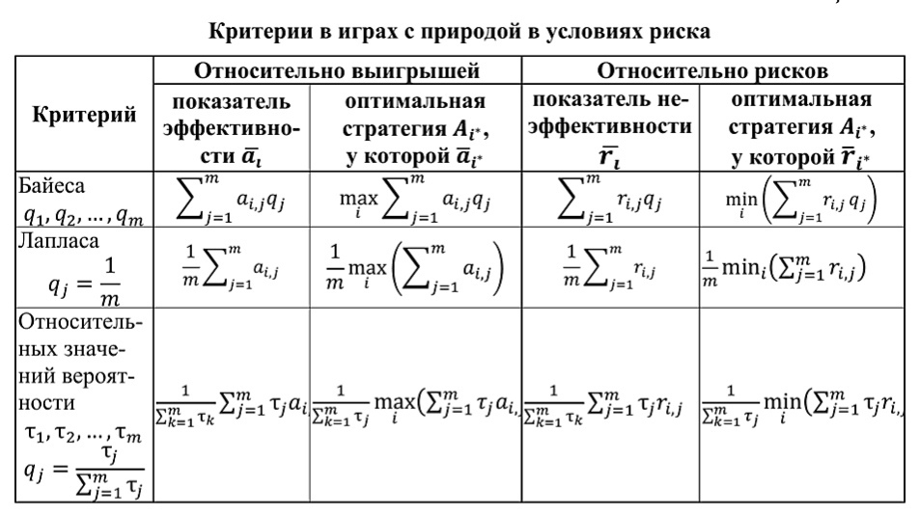

Лист2
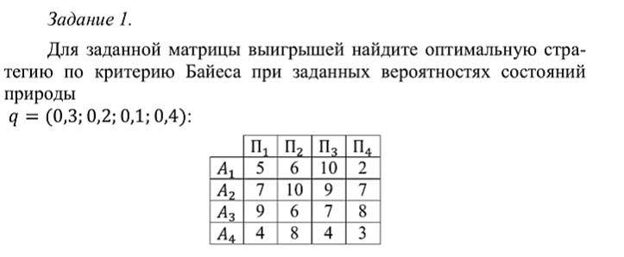

 | П1 | П2 | П3 | П4 | Q | 0.3 | 0.2 | 0.1 | 0.4
A1 | 5 | 6 | 10 | 2
A2 | 7 | 10 | 9 | 7
A3 | 9 | 6 | 7 | 8
A4 | 4 | 8 | 4 | 3

Байес |  |  | Лаплас
a|1 | 4.5 |  | a|1 | 5.75
a|2 | 7.8 |  | a|2 | 8.25
a|3 | 7.8 |  | a|3 | 7.5
a|4 | 4.4 |  | a|4 | 4.75

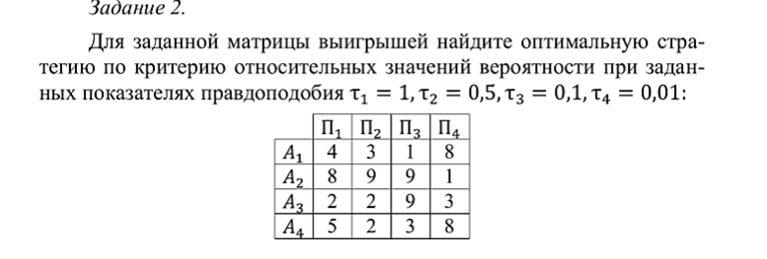

 | П1 | П2 | П3 | П4 | t | 1 | 0.5 | 0.1 | 0.01 | 1.61
A1 | 4 | 3 | 1 | 8
A2 | 8 | 9 | 9 | 1
A3 | 2 | 2 | 9 | 3
A4 | 5 | 2 | 3 | 8

a|1 | 3.5279503106
a|2 | 8.3291925466
a|3 | 2.4409937888
a|4 | 3.9627329193

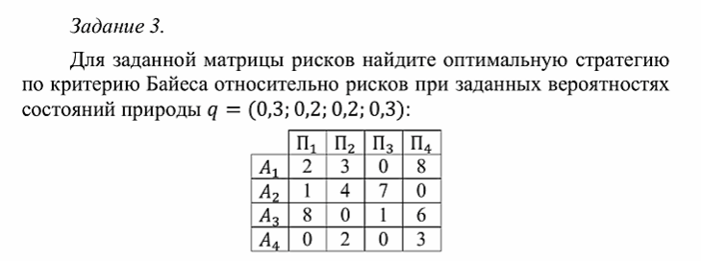

 | П1 | П2 | П3 | П4 | Q | 0.3 | 0.2 | 0.2 | 0.3
A1 | 2 | 3 | 0 | 8
A2 | 1 | 4 | 7 | 0
A3 | 8 | 0 | 1 | 6
A4 | 0 | 2 | 0 | 3

Байес |  |  | Лаплас
a|1 | 3.6 |  | a|1 | 3.25
a|2 | 2.5 |  | a|2 | 3
a|3 | 4.4 |  | a|3 | 3.75
a|4 | 1.3 |  | a|4 | 1.25

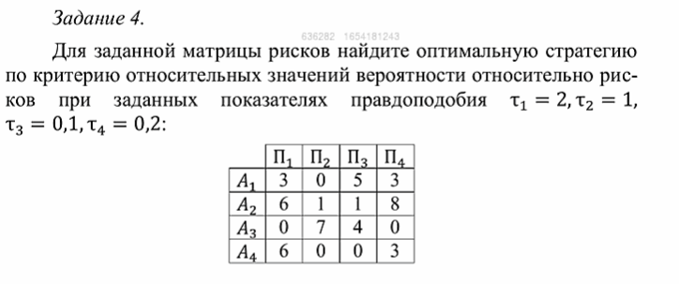

 | П1 | П2 | П3 | П4 | t | 2 | 1 | 0.1 | 0.2 | 3.3
A1 | 3 | 0 | 5 | 3
A2 | 6 | 1 | 1 | 8
A3 | 0 | 7 | 4 | 0
A4 | 6 | 0 | 0 | 3

a|1 | 2.1515151515
a|2 | 4.4545454545
a|3 | 2.2424242424
a|4 | 3.8181818182

Лист3
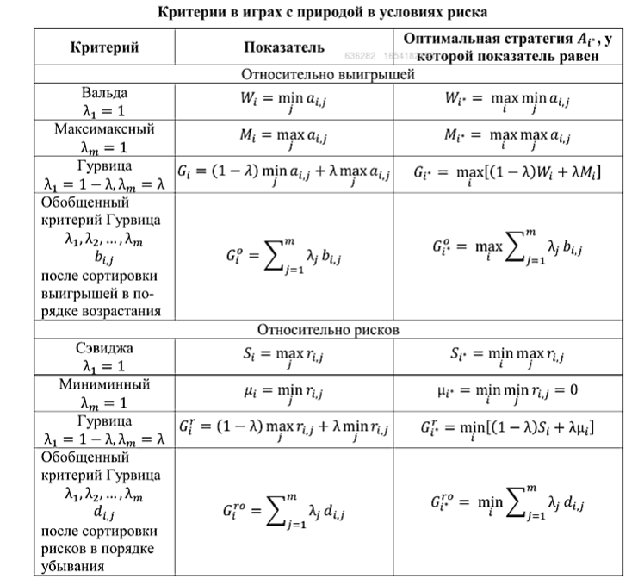

Лист4
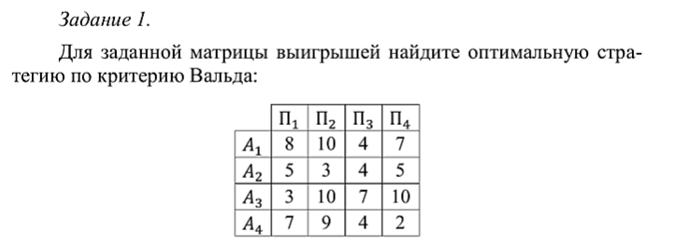

 |  | П1 | П2 | П3 | П4 | Мин |  | Макс
 | A1 | 8 | 10 | 4 | 7 | 4 |  | 4
 | A2 | 5 | 3 | 4 | 5 | 3
 | A3 | 3 | 10 | 7 | 10 | 3
 | A4 | 7 | 9 | 4 | 2 | 2

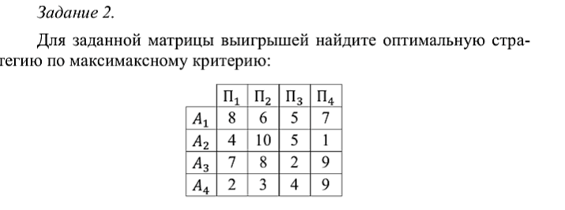

 |  | П1 | П2 | П3 | П4 | Макс |  | Макс
 | A1 | 8 | 6 | 5 | 7 | 8 |  | 10
 | A2 | 4 | 10 | 5 | 1 | 10
 | A3 | 7 | 8 | 2 | 9 | 9
 | A4 | 2 | 3 | 4 | 9 | 9

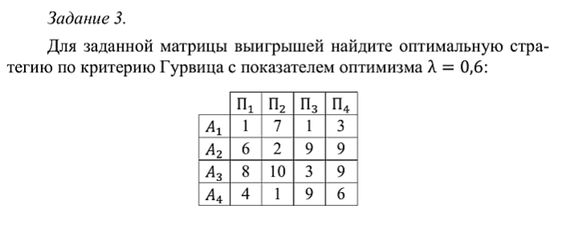

лям | 0.6

 |  | П1 | П2 | П3 | П4 | Мин | Макс | Gi | G
 | A1 | 1 | 7 | 1 | 3 | 1 | 7 | 4.6 | 7.2
 | A2 | 6 | 2 | 9 | 9 | 2 | 9 | 6.2
 | A3 | 8 | 10 | 3 | 9 | 3 | 10 | 7.2
 | A4 | 4 | 1 | 9 | 6 | 1 | 9 | 5.8

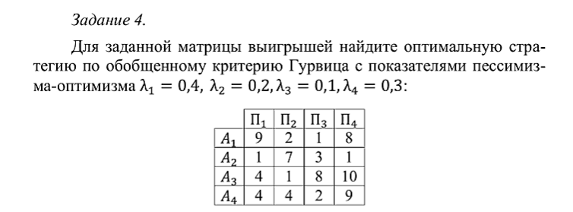

 |  |  |  |  |  |  | лям 1 | 0.4
 |  |  |  |  |  |  | лям 2 | 0.2
 |  | П1 | П2 | П3 | П4 |  | лям 3 | 0.1
 | A1 | 9 | 2 | 1 | 8 |  | лям 4 | 0.3
 | A2 | 1 | 7 | 3 | 1
 | A3 | 4 | 1 | 8 | 10
 | A4 | 4 | 4 | 2 | 9

 |  | I | II | III | IV | Gi |  | G
 | A1 | 1 | 2 | 8 | 9 | 4.3 |  | 5
 | A2 | 1 | 1 | 3 | 7 | 3
 | A3 | 1 | 4 | 8 | 10 | 5
 | A4 | 2 | 4 | 4 | 9 | 4.7

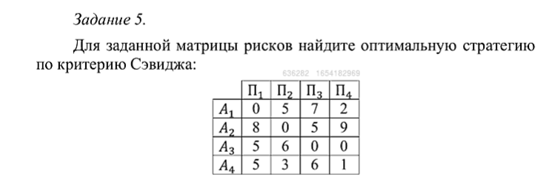

 |  | П1 | П2 | П3 | П4 | Макс |  | Мин
 | A1 | 0 | 5 | 7 | 2 | 7 |  | 6
 | A2 | 8 | 0 | 5 | 9 | 9
 | A3 | 5 | 6 | 0 | 0 | 6
 | A4 | 5 | 3 | 6 | 1 | 6

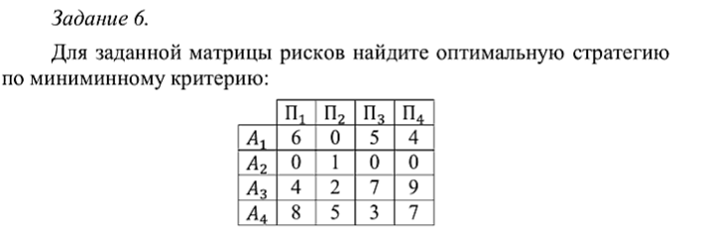

 |  | П1 | П2 | П3 | П4 | Мин |  | Мин
 | A1 | 6 | 0 | 5 | 4 | 0 |  | 0
 | A2 | 0 | 1 | 0 | 0 | 0
 | A3 | 4 | 2 | 7 | 9 | 2
 | A4 | 8 | 5 | 3 | 7 | 3
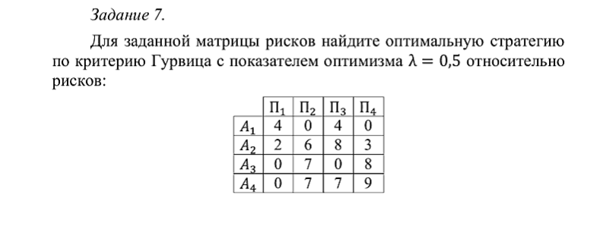

лям | 0.5

 |  | П1 | П2 | П3 | П4 | Мин | Макс | Gi | G
 | A1 | 4 | 0 | 4 | 0 | 0 | 4 | 1.6 | 1.6
 | A2 | 2 | 6 | 8 | 3 | 2 | 8 | 4.2
 | A3 | 0 | 7 | 0 | 8 | 0 | 8 | 3.2
 | A4 | 0 | 7 | 7 | 9 | 0 | 9 | 3.6

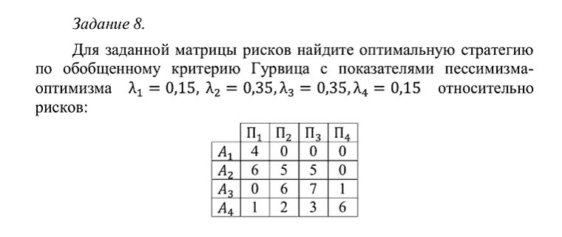

 |  |  |  |  |  |  | лям 1 | 0.4
 |  |  |  |  |  |  | лям 2 | 0.2
 |  | П1 | П2 | П3 | П4 |  | лям 3 | 0.1
 | A1 | 4 | 0 | 0 | 0 |  | лям 4 | 0.3
 | A2 | 6 | 5 | 5 | 0
 | A3 | 0 | 6 | 7 | 1
 | A4 | 1 | 2 | 3 | 6

 |  | I | II | III | IV | Gi |  | G
 | A1 | 4 | 0 | 0 | 0 | 1.6 |  | 1.6
 | A2 | 6 | 5 | 5 | 0 | 3.9
 | A3 | 7 | 6 | 1 | 0 | 4.1
 | A4 | 6 | 3 | 2 | 1 | 3.5

